Questions
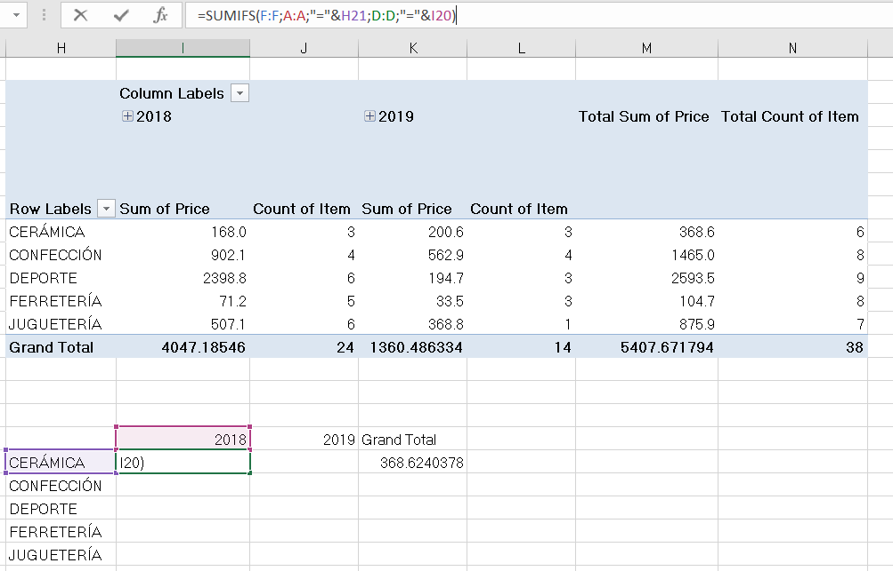
In the data sheet you have shopping transactions
In this exercise you have to make some calculations using your PivotTable and formulae, which will be more suitable? In any case?
- Firstly, rename the raw table. Give the name you want
- Calculate the number of items and the total price by year (columns) and article (rows)
- Replicate the calculations using formulas, such as SUMIFS or COUNTIFS. Probably you need to create a new column with year information

Your solution must be like in the image. Watch out for the references, do you think they are completely correct? Or do you think it could be helpful to manage relative and absolute references?

